상품제안서
국내제조 패션마스크 | 상품코드: F17556

 |  |  |  |  |  |  | 02-412-0044 | www.easy1.co.kr
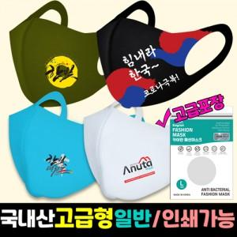

【상세/제작정보】 | 1도 실크인쇄 : 5x3cm기준 승화전사 : 5x3cm기준

【인쇄/포장옵션】 | 실크, 풀칼라 / 포장불가능

【공급단가】 | 수량 | 1,000~ | 2,000~ | 3,000~ | 5,000~ | 10,000~
*VAT별도 | 단가 | 1,050원 | 1,010원 | 970원 | 930원 | 910원

【상품 URL】 | https://easy1.co.kr:443/src/goods_detail.php?gdno=17556

